Velocidad de información mutua
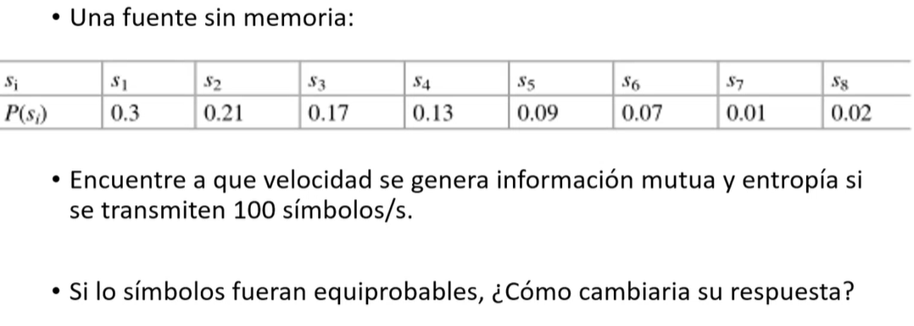

 |  |  |  |  | Símbolos equiporobables
S | P( E ) | I( E ) | H ( E ) |  | I( E ) | H ( E )
1 | 0.3 | 1.7369655942 | 0.52108967825 |  | 0.125
2 | 0.21 | 2.251538767 | 0.47282314107 |  | 24 | 3 | bits/simbolo
3 | 0.17 | 2.5563933485 | 0.43458686925 |  | 2400 | 300 | bits/s
4 | 0.13 | 2.9434164716 | 0.38264414131
5 | 0.09 | 3.4739311883 | 0.31265380695
6 | 0.07 | 3.8365012677 | 0.26855508874
7 | 0.01 | 6.6438561898 | 0.066438561898
8 | 0.02 | 5.6438561898 | 0.1128771238
 | 1 | 29.086459017 | 2.5716684113 | bits/simbolo
 |  | 2908.6459017 | 257.16684113 | bits/s

La tasa de transmisión de información es de 2908.6459 bits/s
La probabilidad de perdida es de 257.1668 bits/s

